sheet1
编号 | 日期 | 问题 | 解决方案 | 截图 | 备注
1 | 2017-06-20 | 无法修改云地址 | 提供融云sdk源码
2 | 2017-06-21 | 部门数据出错 | 数据库id初始化： t_member从10001(或更大)开始 t_branch从101(或更大)开始 调整代码com.organ.action.adm->BranchAction.java->del()里的id判断 | 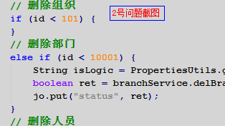
3 | 2017-06-21 | 头像找不到 | 应用写死主机地址

